Feuil1
http://www.infoclimat.fr/climatologie-mensuelle/07156/juillet/2011/paris-montsouris.html
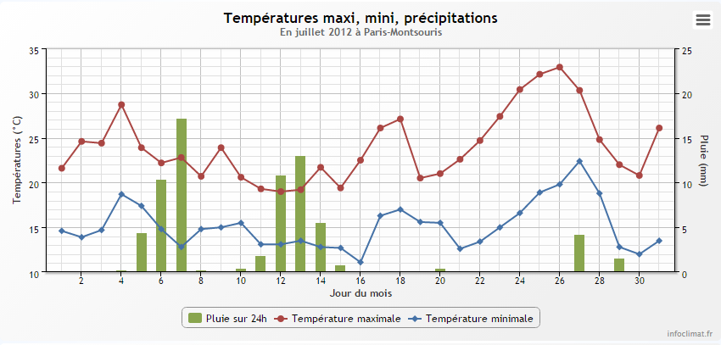

Pluie (2/3 jours) | 30 | L/m²
Volume cible | 12 | L
Surface nécessaire | 0.40 | m²
Rayon nécessaire | 0.50 | m

